Problema 1
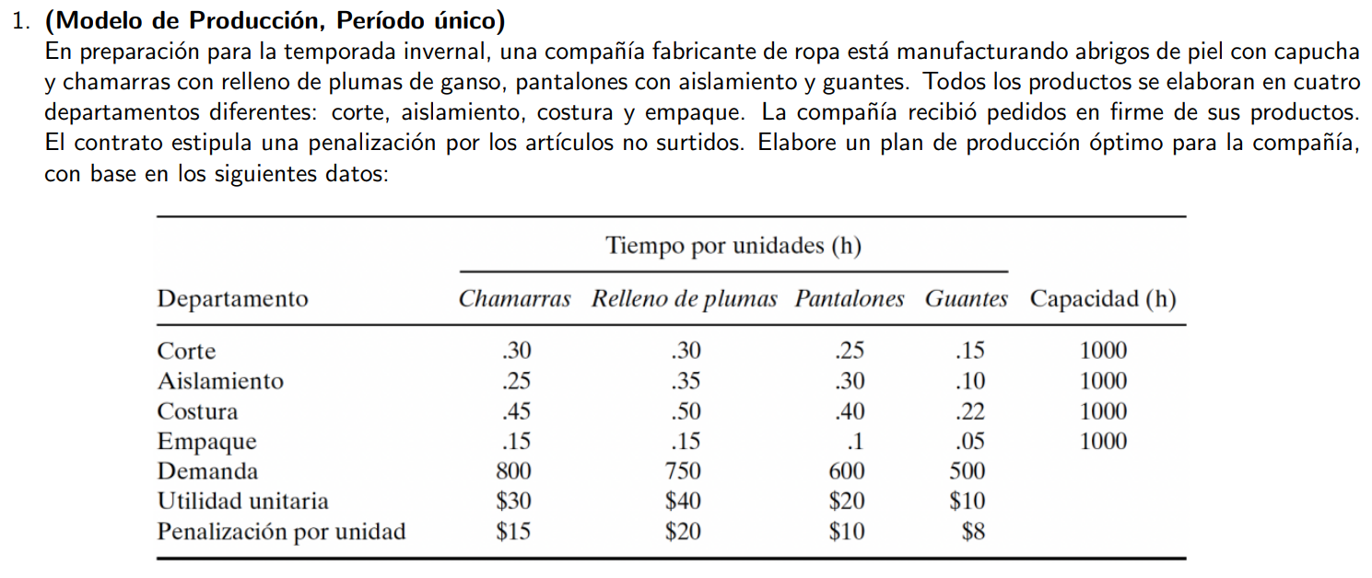

Definición de varibles:
- x1: Número de abrigos de piel con capucha producidos
- x2: Número de chamarras con relleno de plumas de ganzo producidas
- x3: Número de pantalones producidos
- x4: Número de guantes producidos
s1, s2, s3, s4 >= 0 (variables de productos faltantes)
demandas: d1 = 800
d2 = 750
d3 = 600
d4 = 500

Solución sin restricción de enteros:

 |  | Función Objetivo: | Max: 30x1+40x2+20x3+10x4-15s1-20s2-10s3-8s4 |  |  |  | ≤
 |  |  | 64625 |  |  |  | ≥

Declaración de variables | Coef. | Variables |  | No. | Restricciones | Formula | Signo | Límite | Holgura/Excedente
 | 30 | x1 | 800 | Rest. 1 | x1+s1 = 800 | 800 | = | 800 | 0
 | 40 | x2 | 750 | Rest. 2 | x2+s2=750 | 750 | = | 750 | 0
 | 20 | x3 | 387.5 | Rest. 3 | x3+s3=600 | 600 | = | 600 | 0
 | 10 | x4 | 500 | Rest. 4 | x4+s4=500 | 500 | = | 500 | 0
 | -15 | s1 | 0 | Rest. 5 | 0.30x1+0.30x2+0.25x3+0.15x4≤1000 | 636.875 | ≤ | 1000 | 363.125
 | -20 | s2 | 0 | Rest. 6 | 0.25x1+0.35x2+0.30x3+0.10x4≤1000 | 628.75 | ≤ | 1000 | 371.25
 | -10 | s3 | 212.5 | Rest. 7 | 0.45x1+0.50x2+0.40x3+0.22x4≤1000 | 1000 | ≤ | 1000 | 0
 | -8 | s4 | 0 | Rest. 8 | 0.15x1+0.15x2+0.10x3+0.05x4≤1000 | 296.25 | ≤ | 1000 | 703.75
 |  |  |  | Rest. 9 | No negatividad |  |  |  | 0
Solución con restricción de enteros:

 |  | Función Objetivo: | Max: 30x1+40x2+20x3+10x4-15s1-20s2-10s3-8s4 |  |  |  | ≤
 |  |  | 64610 |  |  |  | ≥

Declaración de variables | Coef. | Variables |  | No. | Restricciones | Formula | Signo | Límite | Holgura/Excedente
 | 30 | x1 | 800 | Rest. 1 | x1+s1 = 800 | 800 | = | 800 | 0
 | 40 | x2 | 750 | Rest. 2 | x2+s2=750 | 750 | = | 750 | 0
 | 20 | x3 | 387 | Rest. 3 | x3+s3=600 | 600 | = | 600 | 0
 | 10 | x4 | 500 | Rest. 4 | x4+s4=500 | 500 | = | 500 | 0
 | -15 | s1 | 0 | Rest. 5 | 0.30x1+0.30x2+0.25x3+0.15x4≤1000 | 636.75 | ≤ | 1000 | 363.25
 | -20 | s2 | 0 | Rest. 6 | 0.25x1+0.35x2+0.30x3+0.10x4≤1000 | 628.6 | ≤ | 1000 | 371.4
 | -10 | s3 | 213 | Rest. 7 | 0.45x1+0.50x2+0.40x3+0.22x4≤1000 | 999.8 | ≤ | 1000 | 0.2
 | -8 | s4 | 0 | Rest. 8 | 0.15x1+0.15x2+0.10x3+0.05x4≤1000 | 296.2 | ≤ | 1000 | 703.8
 |  |  |  | Rest. 9 | No negatividad |  |  |  | 0
 |  |  | x

Problema 2
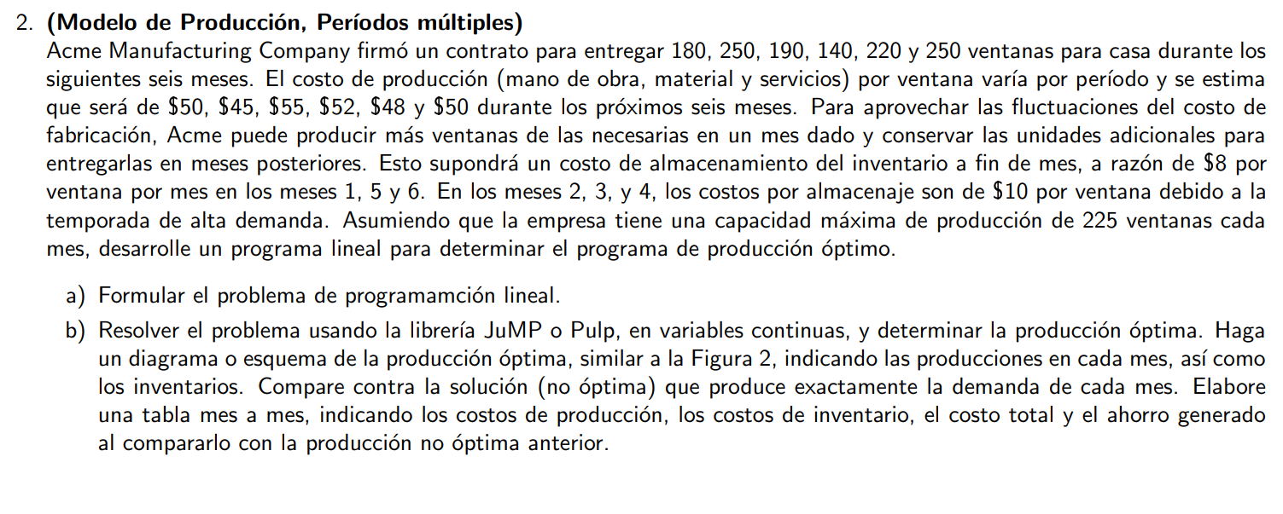

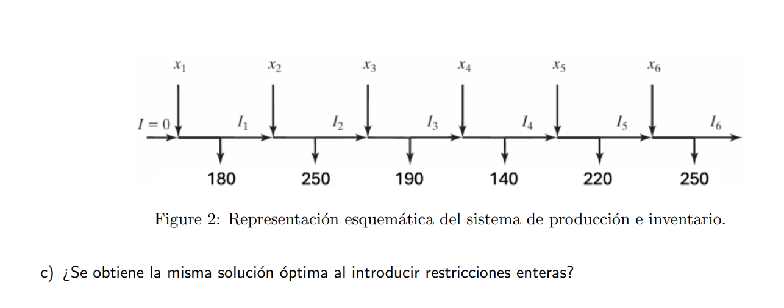

Definición de variables:
- d1: 180, 250, 190, 140, 220, 250 (demanda)
- ct: 50, 45, 55, 52, 48, 50 (costo de producción)
- ht: 8, 10, 10, 10 , 8, 8 (costo de almacenamiento)
- cm: capacidad máxima de producción: 225 ventanas/mes
- Io = 0: Inventario inicial, además de I6 = 0
Variables de decisión:
Pt >= 0 , Producción al mes
It >= 0, inventario al final del mes
Para hacerlo de manera más compacta en la tabla las ct y los ht se tomaran solo como valores para cada uno de los meses.

 |  | Función Objetivo: | Min = 50 P1 + 45 P2 + 55 P3 + 52 P4 + 48 P5 + 50 P6 + 8 I1 + 10 I2 + 10 I3 + 10 I4 + 8 I5 + 8 I6
 |  |  |  |  |  |  | ≤
 |  |  | 61795 |  |  |  | ≥

Declaración de variables | Coef. | Variables |  | No. | Restricciones | Formula | Signo | Límite | Holgura/Excedente
 | 50 | P1 | 205 | Rest. 1 | P1-I1=180 | 180 | = | 180 | 0
 | 45 | P2 | 225 | Rest. 2 | I1+P2-I2=250 | 250 | = | 250 | 0
 | 55 | P3 | 190 | Rest. 3 | I2+P3-I3=190 | 190 | = | 190 | 0
 | 52 | P4 | 160 | Rest. 4 | I3+P4-I4=140 | 140 | = | 140 | 0
 | 48 | P5 | 225 | Rest. 5 | I4+P5-I5=220 | 220 | = | 220 | 0
 | 50 | P6 | 225 | Rest. 6 | I5+P6-I6=250 | 250 | = | 250 | 0
 | 8 | I1 | 25 | Rest. 7 | I6=0 | 0 | = | 0 | 0
 | 10 | I2 | 0 | Rest. 8 | P1<=225 | 205 | ≤ | 225 | 20
 | 10 | I3 | 0 | Rest. 9 | P2<=225 | 225 | ≤ | 225 | 0
 | 10 | I4 | 20 | Rest. 10 | P3<=225 | 190 | ≤ | 225 | 35
 | 8 | I5 | 25 | Rest. 11 | P4<=225 | 160 | ≤ | 225 | 65
 | 8 | I6 | 0 | Rest. 12 | P5<=225 | 225 | ≤ | 225 | 0
 |  |  |  | Rest. 13 | P6<=225 | 225 | ≤ | 225 | 0

